Sheet1
售楼部销售道具 ——材质统一不锈钢烤漆切割造型+丝印，颜色为古铜色
序号 | 项目 | 尺寸 | 数量 | 示意图
1 | 刷屏机 | 55寸 | 2
2 | 置业顾问公示 | 750*1700 | 1 | 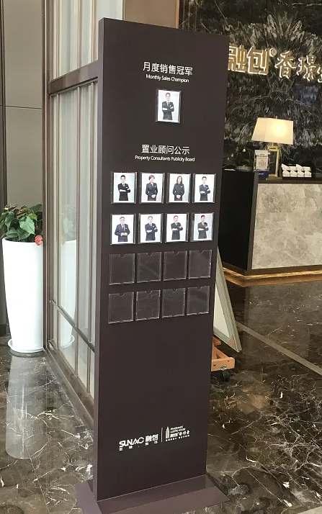
3 | 资料架 | 750*1700 | 2 | 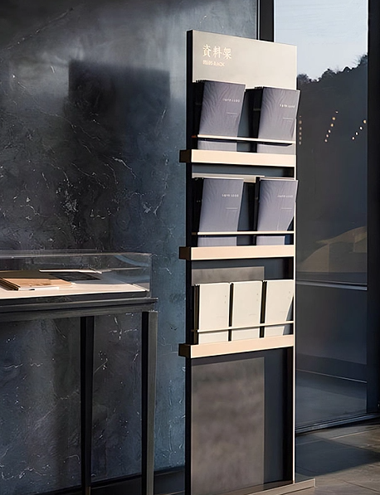
4 | 伞架 | 650*750 | 1 | 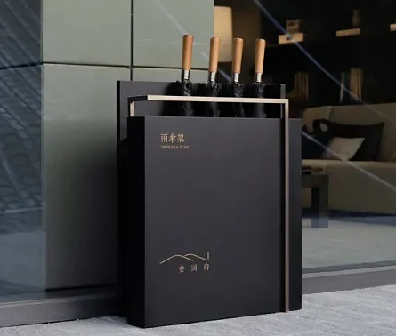
5 | 温馨提示牌-小心地滑 | 270*650 | 2 | 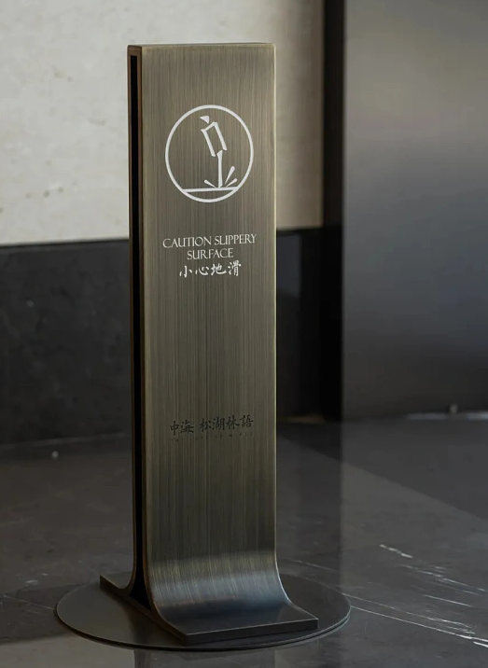
6 | 置业顾问名片盒 | 400*100双层 | 1 | 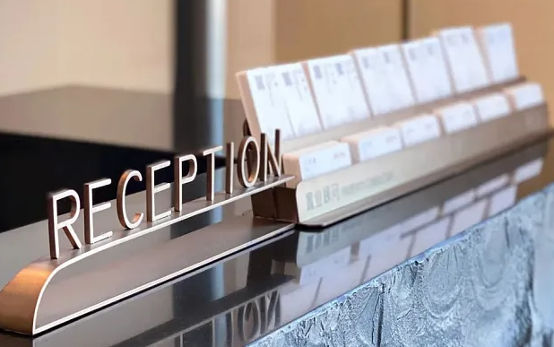
7 | 卫生间指示牌 | 350*300底部为透明亚克力，面贴不锈钢烤漆，图文丝印 | 男女各1（共2） | 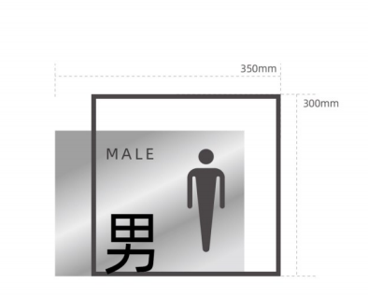
8 | 合同架 | 高1200，面650*550 | 1
10 | A字提示牌 | 宽270mm高650mm | 请勿泊车3、正在维修1（共4）
11 | 垃圾桶 | 400*750 | 10 | 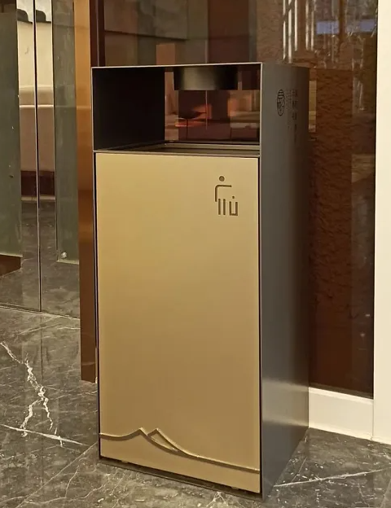
12 | 移动水牌 | 整高1350、水牌450*520 | 2
13 | 房间指示牌 | 350*300底部为透明亚克力，面贴不锈钢烤漆，图文丝印 | VIP室2、茶室1、vip茶室1、门卫室1、更衣室1、设备间1、消防栓1（共8） | 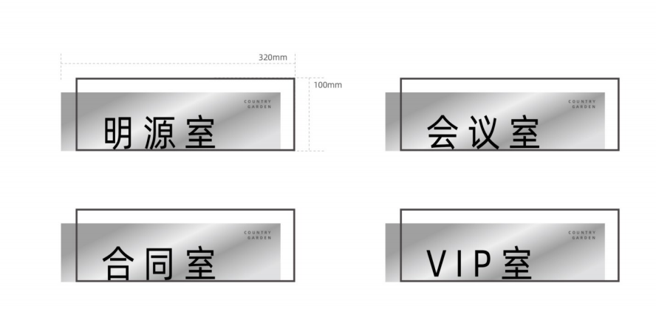

Sheet2
售楼部销售道具 ——材质统一不锈钢烤漆切割造型+丝印，颜色为古铜色
序号 | 项目 | 尺寸 | 实际尺寸 |  | 数量 | 单价 | 示意图
1 | 刷屏机 | 55寸 |  | 2 | 2 | 4800 |  | 9600
2 | 置业顾问公示 | 750*1700 | 80*180cm | 1 | 1 | 2600 |  | 2600 | 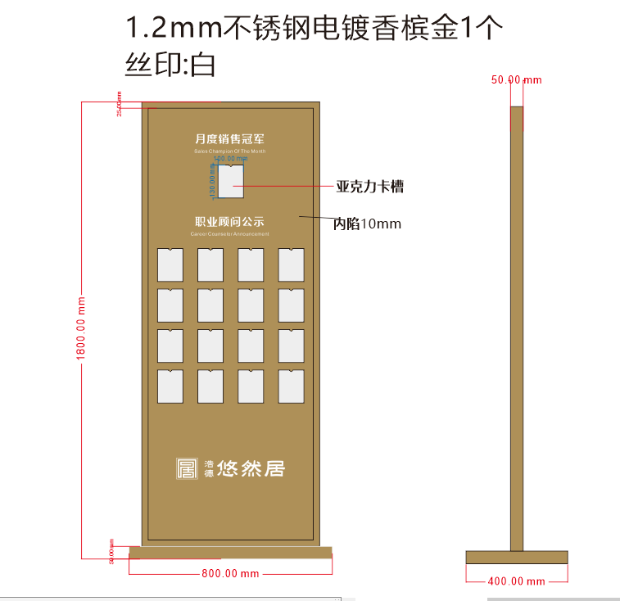
3 | 资料架 | 750*1700 | 70*185cm | 2 | 2 | 2500 |  | 5000 | 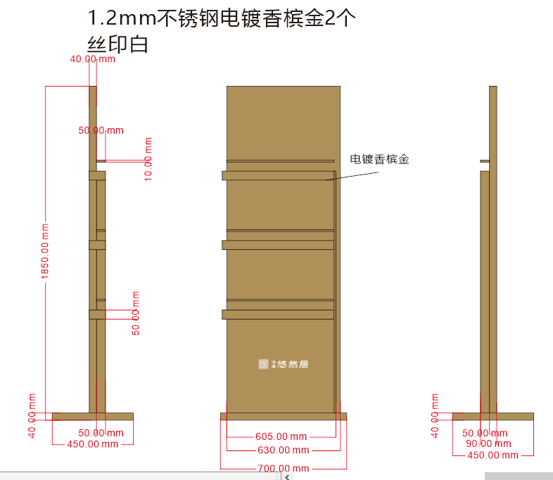
4 | 伞架 | 650*750 | 600*750 | 1 | 1 | 1650 |  | 1650 | 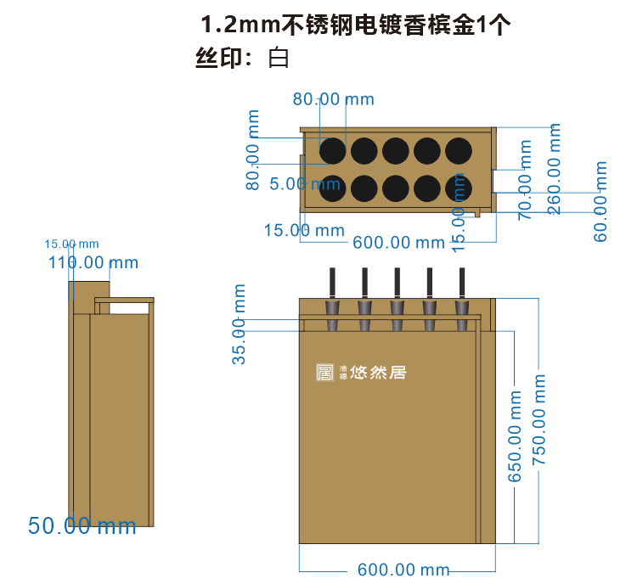
5 | 温馨提示牌-小心地滑 | 270*650 | 30*65cm | 2 | 2 | 550 |  | 1100 | 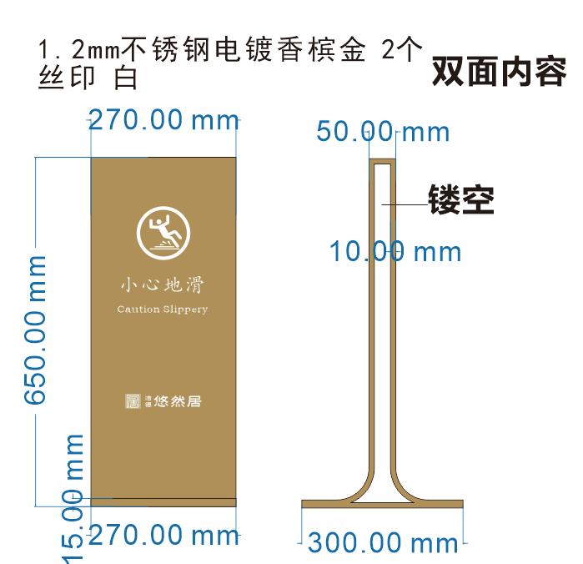
6 | 置业顾问名片盒 | 400*100双层 | 68.7*10.3cm | 1 | 1 | 800 |  | 800
7 | 卫生间指示牌 | 350*300底部为透明亚克力，面贴不锈钢烤漆，图文丝印 |  | 男女各1 | 2 | 85 |  | 170
8 | 合同架 | 高1200，面650*550 | 一样 | 1 | 1 | 1500 |  | 1500 | 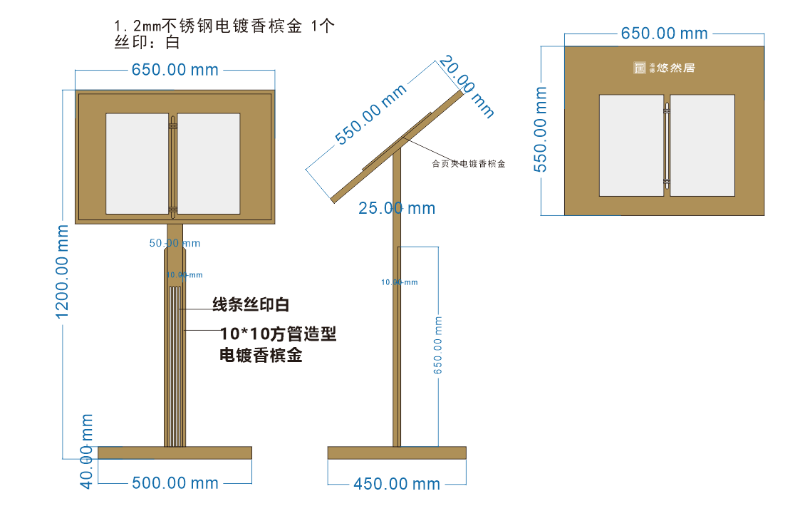
10 | A字提示牌 | 宽270mm高650mm | 26*60cm | 请勿泊车3、正在维修1 | 4 | 350 |  | 1400
11 | 垃圾桶 | 400*750 | 一样 | 10 | 10 | 1600 |  | 16000
12 | 移动水牌 | 整高1350、水牌450*520 | 50*135cm | 2 | 2 | 1500 |  | 3000 | 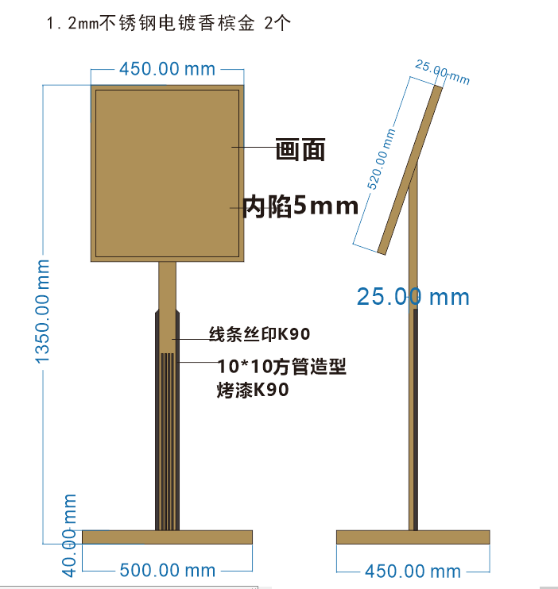
13 | 房间指示牌 | 350*300底部为透明亚克力，面贴不锈钢烤漆，图文丝印 |  | VIP室2、茶室1、vip茶室1、门卫室1、更衣室1、设备间1、消防栓1 | 8 | 85 |  | 680 | 850
 |  |  |  |  |  |  |  | 43500

